戦闘画面
背景は町の中の風景（路地裏や道路、屋内など）
光などを普通の色ではなく緑や紫を使ってネオン感を出したい

攻撃、魔法コマンドを選択したときはアニメーションする
回復、集中はエフェクトのみで表現する
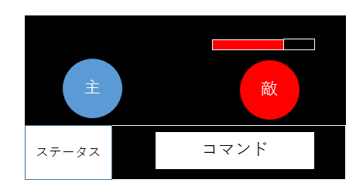

敵ごとに決められた順の行動をする （例 攻撃→攻撃→防御）
敵の頭上にHPバーを表示する
敵のステータスは物理攻撃力、魔法攻撃力、物理防御力、魔法防御量がある

コマンドは攻撃、魔法、集中、回復がある
攻撃は物理攻撃力で攻撃する
魔法は魔法攻撃力で攻撃するマナを25消費する
集中はマナを50回復する、回復はショップで購入した回復アイテムを消費して最大HPの25％回復する、回復アイテムがない場合はUIを暗くする
回復以外の行動はターンを消費する
回復は１ターンに一回までとする

HP、物理攻撃力、魔法攻撃力、物理防御、魔法防御、マナを常に表示しておく
HP,マナはゲージで表示
それ以外はアイコンと数値で表示する
アイテムでステータスが変わるとここの表記も変わる

戦闘でのダメージの計算
物理攻撃の場合は（物理攻撃力(アイテムの計算済み)ー敵の物理防御力)で計算する、
魔法攻撃も同様に（魔法攻撃力(アイテムの魔法計算済み)ー敵の防御力)で計算する、
被ダメージの時も（相手の攻撃力-自分の防御力で計算する）
アニメーション
どちらも被ダメージ時赤で点滅させる
敵は攻撃時絵を前後させる

